Ejercicio4
Punto 4 (25) crear una regresion a mano utilizando los datos de la tabla. Utilizar los datos hasta ibague como training y los ultimos como testing.
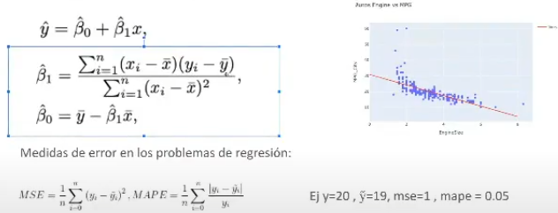
a) Calcular b1 y bo, para crear la ecuación de la regresión (Solo utilizar train).
b) Cual es el MSE y MAPE para train y test.
c) Cual es el R2, el RSS y el TSS.

 | City | Valor Hora(mujer) | Valor Hora(Hombre) | y^ | error entrenamiento | num = covarianza | dem = varianza | b1 | bo | TSS
1 | Armenia | 6261.5 | 6432.1 | 6548.4354856 | 13533.945205 | 80971.983333 | 50171.022346 | b1 | bo | 130682.25
2 | Baranquilla | 6045.3 | 6417.4 | 6311.7962117 | 11152.160098 | 165599.06 | 193766.2579 | b1 | bo | 141526.44
3 | Bogotá | 8960.9 | 9562.6 | 9503.0333387 | 3548.18714 | 6854413.3667 | 6127660.169 | b1 | bo | 7667361
4 | Bucaramanga | 6181.7 | 6583 | 6461.0912948 | 14861.732412 | 63977.94 | 92287.689012 | b1 | bo | 44352.36
5 | Cali | 7537.3 | 7738 | 7944.8479998 | 42786.095037 | 993330.41333 | 1106306.6135 | b1 | bo | 891891.36
6 | Cartagena | 5747.4 | 6428.1 | 5985.7331235 | 195688.45345 | 269771.48889 | 544775.2079 | b1 | bo | 133590.25
7 | Cúcuta | 4747.2 | 4626 | 4890.9754837 | 70212.006983 | 3767914.9956 | 3021648.2612 | b1 | bo | 4698489.76
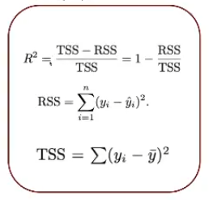
8 | Florencia | 6477.5 | 6529.2 | 6784.8558517 | 65359.914501 | 2112.2622222 | 63.822345679 | b2 | bo | 69907.36
9 | Ibagué | 6410.6 | 6826 | 6711.6312105 | 13080.220008 | -2426.4 | 5608.345679 | b3 | bo | 1049.76
 | Promedio | 6485.4888889 | 6793.6 | suma= | 430222.71484 | 12195665.11 | 11142287.389 | 1.094538732 | -305.01878472 | 13778850.54
 |  |  |  | MSE | 47802.523871

1 | Manizales | 7326.3 | 7365.3 | y^ | error entrenamiento
2 | Medellín | 7915.4 | 8513.4 | 8358.6930944 | 23934.22664
3 | Montería | 5374.8 | 5909.6 | 5577.9079919 | 110019.58822
4 | Neiva | 6208.9 | 6662.1 | 6490.8627483 | 29322.196378 |  | RSS | 430222.71484 |  | MAPE | Valor Hora(Hombre) | y^ | (Yi^ - yi)/yi
5 | Pasto | 6515.8 | 6979.3 | 6826.7766851 | 23263.361582 |  | TSS | 13778850.54 |  |  | 6432.1 | 6548.4354856 | 0.018086703499
 |  |  |  | MSE | 46634.843204 |  | R^2 | 0.9687765889 |  |  | 6417.4 | 6311.7962117 | 0.016455852569
 |  |  |  |  |  |  |  |  |  |  | 9562.6 | 9503.0333387 | 0.0062291281987
 |  |  |  |  |  |  |  |  |  |  | 6583 | 6461.0912948 | 0.018518715667
 |  |  |  |  |  |  |  |  |  |  | 7738 | 7944.8479998 | 0.026731455136
 |  |  |  |  |  |  |  |  |  |  | 6428.1 | 5985.7331235 | 0.068817671868
 |  |  |  |  |  |  |  |  |  |  | 4626 | 4890.9754837 | 0.057279611703
 |  |  |  |  |  |  |  |  |  |  | 6529.2 | 6784.8558517 | 0.039155769725
 |  |  |  |  |  |  |  |  |  |  | 6826 | 6711.6312105 | 0.016754876865
 |  |  |  |  |  |  |  |  |  |  |  | MAPE | 0.029781087248

